Hoja1
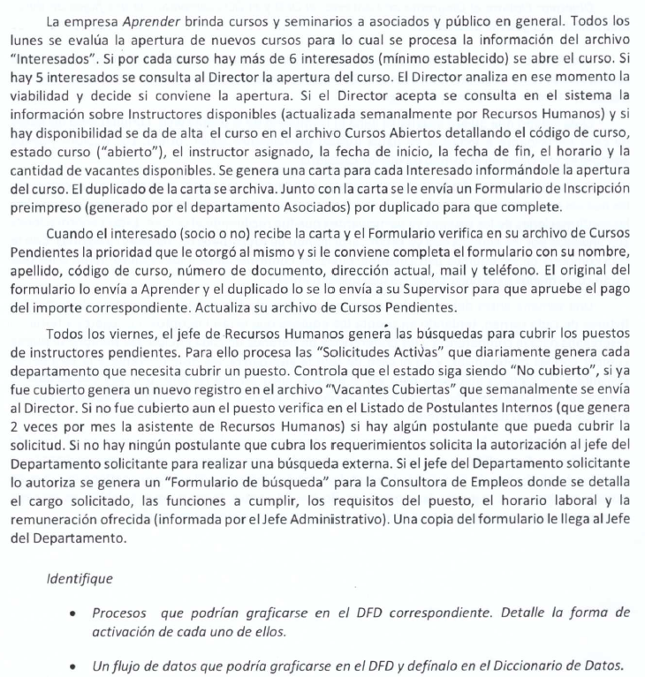
Curso disponible (FD) | Curso_Disp(ED)
Proceso 1-Identificador de entidad externa "interesado" | Codigo curso
Curso_Disp | Estado Curso
 | Instructor asignado
 | Fecha inicio
 | Fecha fin
 | Horario
 | Cantidad de vacantes

